新项目
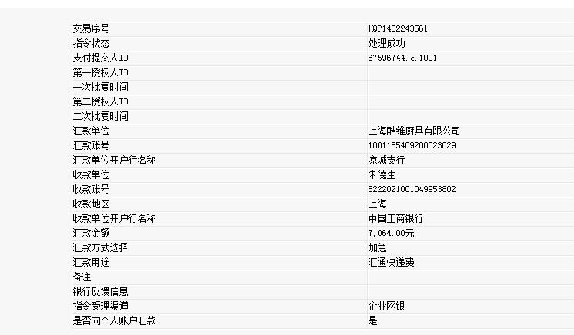
汇通快递费
序号 | 月份 | 单据金额 | 应结金额
1 | 10 | 4364 | 4364.0
2 | 11 | 1001 | 1001.0
3 | 12 | 729 | 1179.0
4 | 1 | 520 | 520.0
汇总 |  |  | 7064.0
 |  | 已核对 | 7064.0

